1.IDENTIFICACION
INFORMACIÓN GENERAL |  | INFORMACIÓN DEL ESTUDIO RESPECTIVO
 |  | NODO NÚMERO |  |  |  |  | 4428
 |  | INFORME NÚMERO |  |  |  |  | 1311
CONTRATISTA | UNIÓN TEMPORAL MOVILIDAD 2014 | ORDEN DE TRABAJO No. |  |  |  |  | PROGRAMACION BASICA
 |  | FECHA DE LA ORDEN DE TRABAJO |  |  |  |  | -
 |  | FECHA DE LA TOMA DE INFORMACIÓN |  |  |  |  | 290714
 |  | DÌA DE LA SEMANA
OBJETO DEL CONTRATO | REALIZAR LA TOMA DE INFORMACIÓN DE CAMPO, COMO INSUMO DEL PROGRAMA DE MONITOREO, SEGUIMIENTO Y PLANEACIÓN DEL TRÁNSITO Y EL TRANSPORTE DE BOGOTA D.C | TIPO DE ESTUDIO |  |  |  |  | VOLÚMENES POR TIPO DE VEHÍCULO DISCRIMINANDO CAMIONES
 |  | NOMBRE DEL ARCHIVO |  |  |  |  | 4428_AK_104_X_AC_145_140729_VOL_V1.xlsx
 |  | CÓDIGO DEL ESTUDIO |  |  |  |  | VOL
 |  | LUGAR DE LA TOMA DE INFORMACIÓN
NÚMERO DE CONTRATO | 2072-2013 | COORDENADA X |  |  |  |  | LONGITUD
 |  | COORDENADA Y |  |  |  |  | LATITUD

FECHA DE INICIO DEL CONTRATO | 22-01-2014 | PROFESIONALES RESPONSABLES
 |  | CONSULTOR (DIRECTOR) |  |  |  |  | ING. MSC. SANDRA LUCIA NAVAS TEQUIA
 |  | CONSULTOR (COORDINADOR GENERAL) |  |  |  |  | ING. MSC. LUIS FERNANDO RUBIANO BARRERO
INTERVENTORÍA | UNIVERSIDAD NACIONAL DE COLOMBIA | CONSULTOR (EXPERTO EN TRÁNSITO Y TRANSPORTE) |  |  |  |  | ING. ESP. DIANA PAOLA PARADA
 |  | CONSULTOR (ING ANÀLISIS) |  |  |  |  | ING. JUAN MANUEL VILLAMARIN
 |  | INTERVENTORÍA (DIRECTOR) |  |  |  |  | ING. MSC. ARTURO ZARATE
 |  | INTERVENTORÍA (ESPECIALISTA) |  |  |  |  | ING. MSC. WILLIAM CASTRO
 |  | INTERVENTORÍA (RESIDENTE) |  |  |  |  | ING. JOSÉ EDWIN TORRES
OBJETO DEL CONTRATO | INTERVENTORÍA TÉCNICA, ADMINISTRATIVA Y FINANCIERA PARA LA TOMA DE INFORMACIÓN DE CAMPO COMO INSUMO DEL PROGRAMA DE MONITOREO, SEGUIMIENTO Y PLANEACIÓN DEL TRÁNSITO Y TRANSPORTE DE BOGOTÁ D.C. | SUPERVISOR SECRETARIA MOVILIDAD |  |  |  |  | ING. FABIAN GONZALEZ

 |  | VERSIONES DEL ESTUDIO
 |  | NÚMERO |  | FECHA | OBSERVACIONES
NÚMERO DE CONTRATO | 2072-2013 | Versión 0 |  | 04/08/2014
 |  | Versión 1 |  | 06/08/2014 | SE ATENDIERON OBSERVACIONES DE INTERVENTORÍA SEGÚN OFICIO FI-INT-CMTTUB14-393-14, SE DA RESPUESTA MEDIANTE OFICIO N° ICV-187-C-707. En la hoja 1.IDENTIFICACIÓN los movimientos 3B y 4B se adicionaron a los accesos básicos respectivos, puesto que no existe calzada rápida, por lo tanto no se incluyen en el esquema de localización. En la hoja 2. BASE se revisó la información para los movimientos, vehículos y periodos señalados, para el movimiento 1 en automóviles en el periodo de las 08:30 y las 10:45 horas se presenta error de digitación realizándose las respectivas correcciones. A las 16:30 horas se presenta un incremento en el volumen de livianos por salida de la jornada laboral y escolar, igualmente durante este periodo inicia hora pico. A las 14:45 horas aumenta el volumen de livianos como consecuencia de finalización de jornada de restricción vehicular (pico y placa), así como por hora pico y terminación de la jornada laboral. En motos para el movimiento 1, en el periodo de las 19:45 horas se presenta un incremento de estas por hora pico. Para el movimiento 2 en automóviles, a las 17:00 horas se presenta congestión vehicular por hora pico.
 |  | Versión 2
FECHA DE INICIO DEL CONTRATO | 21-01-2014 | Versión 3

 |  | DESCRIPCIÓN DE LA TOMA DE INFORMACIÓN
 |  | TIPO DE VEHÍCULO | FACTOR DE EQUIVALENCIA | MOVIMIENTOS AFORADOS |  |  | No. DE PERÍODOS | HORA
ESQUEMA |  |  |  | ACCESO | LENTA | RÁPIDA | HORARIO DEL PERÍODO No. 1 | 22:00-06:00
 |  | L | 1 | NORTE | 1 |  | HORARIO DEL PERÍODO No. 2 | 06:00-14:00
 |  | C | 2 | SUR | 2 |  | HORARIO DEL PERÍODO No. 3 | 14:00-22:00
 |  |  |  | OCCIDENTE | 3 |  | No. DE HORAS TOMADAS | 24
 |  | BT | 2 | ORIENTE | 4 |  | HORARIO DE LA TOMA DE INFORMACIÓN | 22:00-22:00
 |  | B | 2 |  |  |  | No. DE EQUIPOS UTILIZADOS | 12
 |  |  |  | OBSERVACIONES DE LA TOMA DE INFORMACIÒN
 |  | AL | 2 | OBSERVACION |  |  |  |  | ACCESO
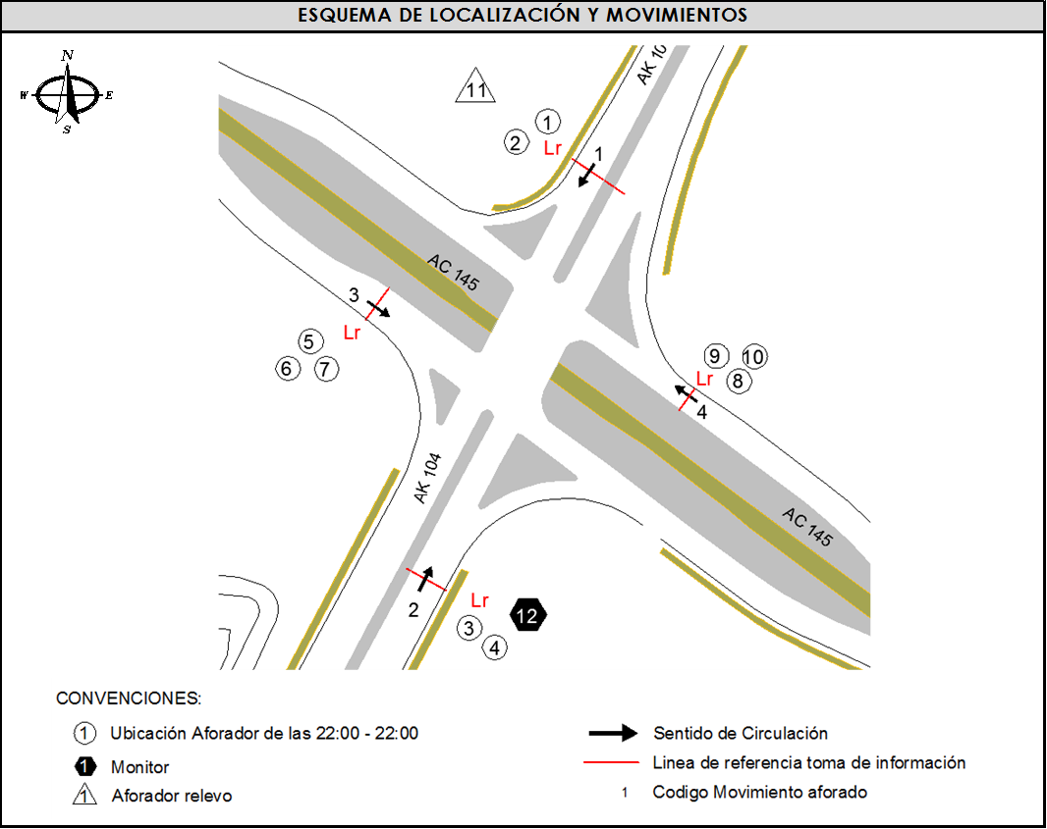
 |  | AT | 2.5 | EN EL PERIODO DE LAS 17:30-18:00 HORAS SE PRESENTA CONGESTIÓN VEHICULAR |  |  |  |  | NORTE
 |  | BA | 2.5 | AUMENTA EL FLUJO VEHICULAR EN LOS LIVIANOS, COLECTIVOS Y ESP. A PARTIR DE LAS 04:00 HORAS |  |  |  |  | SUR
 |  | ESP | 2 | DE 06:00 A 06:45 SE INCREMENTA EL VOLUMEN DE BICICLETAS POR TRABAJADORES |  |  |  |  | OCCIDENTE
 |  | INT | 2 | A LAS 05:00 HORAS AUMENTE FLUJO VEHICULAR POR HORA PICO |  |  |  |  | ORIENTE
 |  | C2P | 2.5
 |  | C2G | 2.5
 |  | C3 | 2.5
 |  | C4 | 2.5
 |  | C5 | 2.5
 |  | C6 | 2.5
 |  | >C6 | 2.5
 |  | M | 0.5
 |  | BIC | 0.3

 |  | ANALISIS PUNTUAL
 |  | LA INTERSECCIÓN AVENIDA CARRERA 104 (AVENIDA CIUDAD DE CALI) CON AVENIDA CALLE 145 (AVENIDA SUBA) SE ENCUENTRA UBICADA AL NOROCCIDENTE DE LA CIUDAD, EN LA LOCALIDAD DE SUBA. LA AVENIDA CARRERA 104 CUENTA CON 2 CALZADAS UNA POR SENTIDO, CADA UNA CON TRES CARRILES DE CIRCULACIÓN EN CADA SENTIDO PARA TRÁFICO MIXTO CON SU RESPECTIVO SEPARADOR CENTRAL Y QUE PERMITE LA CIRCULACIÓN VEHICULAR EN SENTIDO NORTE-SUR Y VICEVERSA, POR OTRA PARTE, LA AVENIDA CALLE 145 CUENTA CON DOS CALZADAS, UNA POR SENTIDO CADA UNA DE 4 CARRILES DE CIRCULACIÓN EN CADA SENTIDO PARA TRÁFICO MIXTO PERMITIENDO LA CIRCULACIÓN VEHICULAR EN SENTIDO OCCIDENTE-ORIENTE Y VICEVERSA. EL VOLUMEN TOTAL AFORADO FUE DE 101.142 VEHÍCULOS MIXTOS, DISTRIBUIDOS DE LA SIGUIENTE MANERA: EL 58,4% CORRESPONDEN A VEHÍCULOS LIVIANOS, EL 18,8% A MOTOS, EL 18,3% A TRANSPORTE PÚBLICO COLECTIVO (COLECTIVOS, BUSETA / BUSETON, BUSES) Y EL 3,2% A VEHÍCULOS DE CARGA. LOS PERÍODOS DE MÁXIMA DEMANDA SE PRESENTAN ENTRE LAS 06:15-07:15 HORAS, Y ENTRE LAS 17:15-18:15 HORAS. LA HORA PICO TOTAL DE LA INTERSECCIÓN SE REGISTRA ENTRE LAS 06:15-07:15 HORAS, PERIODO EN EL QUE SE MOVILIZA UN TOTAL DE 6.761 VEHÍCULOS MIXTOS, DE LOS CUALES EL 47,1% CORRESPONDE A VEHÍCULOS LIVIANOS, EL 28,5% A MOTOS, EL 20,0% A TRANSPORTE PÚBLICO COLECTIVO Y MASIVO, EL 2,4% A BICICLETAS Y FINALMENTE EL TRANSPORTE DE CARGA CON UNA PARTICIPACIÓN DEL 2,1%.

 |  | REGISTRO FOTOGRÁFICO
 |  | 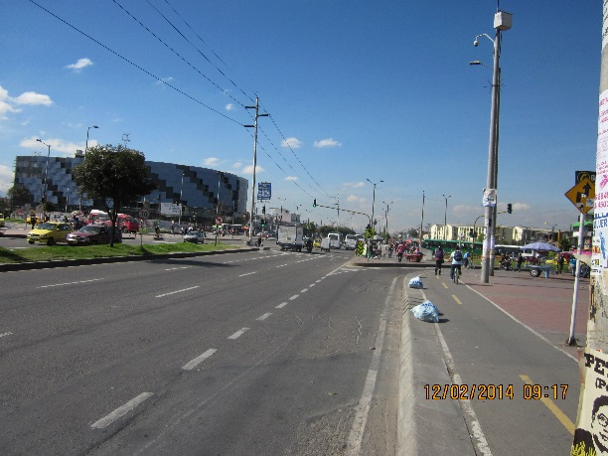 |  |  |  |  | 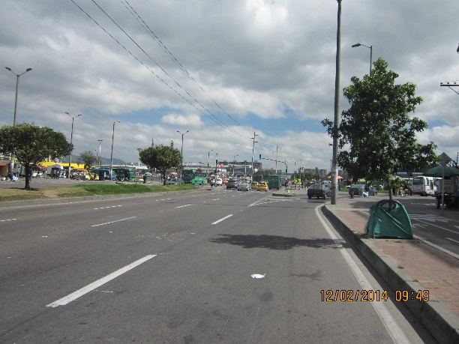

 |  | ACCESO NORTE |  |  |  |  | ACCESO SUR

 |  | 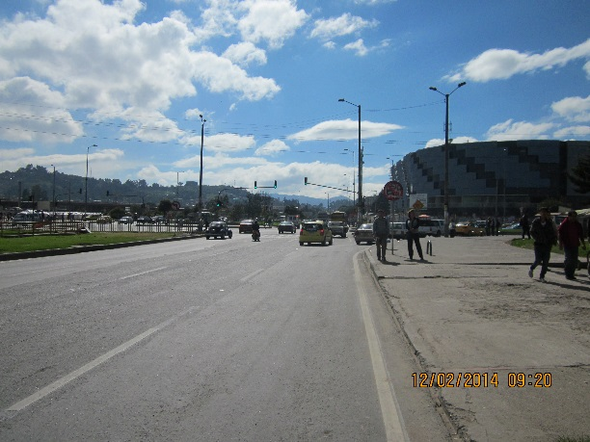 |  |  |  |  | 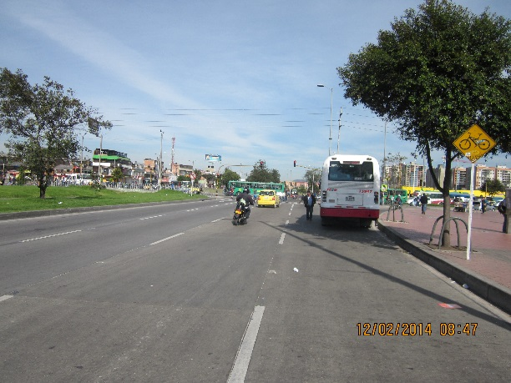

 |  | ACCESO OCCIDENTE |  |  |  |  | ACCESO ORIENTE

